Uji Kesesuaian Seragam
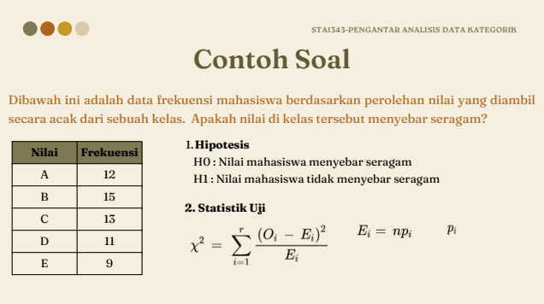

E : Nilai Harapan
Nilai | Frekuensi | n | 60 | Nilai | O_i | E_i | (Oi-Ei)^2 / Ei
A | 12 | r | 5 | 1 | 12 | 12 | 0
B | 15 | p_i | 0.2 | 1 | 15 | 12 | 0.75
C | 13 | E_i | 12 | 1 | 13 | 12 | 0.083333333333
D | 11 | alpha | 0.05 | 1 | 11 | 12 | 0.083333333333
E | 9 |  |  | 1 | 9 | 12 | 0.75
 |  | X^2 | 1.6666666667

 |  | X^2(r-1) | 9.4877290368

 |  | Keputusan
 |  | X^2 < X^2(r-1)
 |  | Terima H0

Uji Kesesuaian Binomial
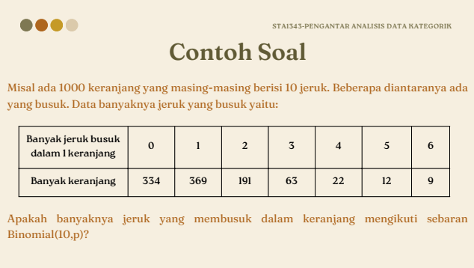

hat{p} adalah penduga populasi
Banyak Jeruk busuk dalam 1 keranjang | Banyak Keranjang | n (Per Keranjang) | 10 | r | O_i | Oi * r | P(r|n=10, p = 0.1142) | E_i | (Oi-Ei)^2 / Ei | r | O_i | Oi * r | P(r|n=10, p = 0.1142) | E_i | (Oi-Ei)^2 / Ei
0 | 334 | n (Total) | 1000 | 0 | 334 | 0 | 0.29741081664 | 297.41081664 | 4.5014110579 | 0 | 334 | 0 | 0.29741081664 | 297.41081664 | 4.5014110579
1 | 369 | r | 6 | 1 | 369 | 369 | 0.3834309693 | 383.4309693 | 0.54313003278 | 1 | 369 | 369 | 0.3834309693 | 383.4309693 | 0.54313003278
2 | 191 | alpha | 0.05 | 2 | 191 | 382 | 0.2224488317 | 222.4488317 | 4.4460966953 | 2 | 191 | 382 | 0.2224488317 | 222.4488317 | 4.4460966953
3 | 63 | hat{p} | 0.1142 | 3 | 63 | 189 | 0.076476726366 | 76.476726366 | 2.3748683053 | 3 | 63 | 189 | 0.076476726366 | 76.476726366 | 2.3748683053
4 | 22 | k | 1 | 4 | 22 | 88 | 0.017254316735 | 17.254316735 | 1.3052681247 | 4 | 22 | 88 | 0.017254316735 | 17.254316735 | 1.3052681247
5 | 12 |  |  | 5 | 12 | 60 | 0.002669374086 | 2.669374086 | 32.61460445 | 5 & 6 | 21 | 114 | 0.002956160532 | 2.956160532 | 110.136151
6 | 9 | X^2 | 123.30692522 | 6 | 9 | 54 | 0.00028678644599 | 0.28678644599 | 264.72691266
Karena P 6 kecil sekali,
Maka gabung dengan yang 5
 |  | X^2(r-k-1) | 9.4877290368

 |  | Keputusan
 |  | X^2 > X^2(r-1)
 |  | Tolak H0

Uji Kesesuaian Poison
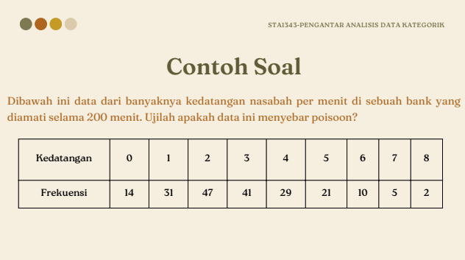

Kedatangan | Frekuensi | n (Total) | 200 | r | O_i | Oi * r | P(r, lambda = 2.9) | E_i | (Oi-Ei)^2 / Ei
0 | 14 | r | 9 | 0 | 14 | 0 | 0.055023220056 | 11.004644011 | 0.81530647334
1 | 31 | alpha | 0.05 | 1 | 31 | 31 | 0.15956733816 | 31.913467633 | 0.02614642588
2 | 47 | lambda | 2.9 | 2 | 47 | 94 | 0.23137264034 | 46.274528067 | 0.01137363355
3 | 41 | k | 1 | 3 | 41 | 123 | 0.22366021899 | 44.732043799 | 0.31136853431
4 | 29 |  |  | 4 | 29 | 116 | 0.16215365877 | 32.430731754 | 0.3629249089
5 | 21 | X^2 | 2.5719652234 | 5 | 21 | 105 | 0.094049122086 | 18.809824417 | 0.25501934397
6 | 10 |  |  | 6 | 10 | 60 | 0.045457075675 | 9.091415135 | 0.090802855729
7 | 5 | X^2(r-k-1) | 14.067140449 | 7 | 5 | 35 | 0.018832217065 | 3.7664434131 | 0.40400496868
8 | 2 |  |  | 8 | 2 | 16 | 0.0068266786862 | 1.3653357372 | 0.29501807902
 |  | Keputusan
 |  | X^2 < X^2(r-1)
 |  | Terima H0

Uji Kebebasan
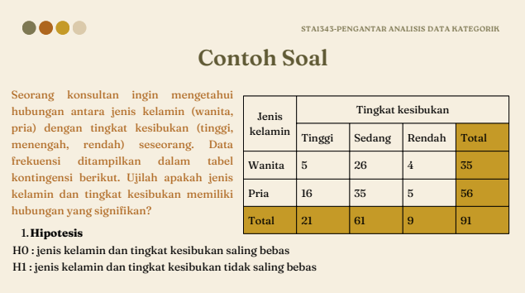

Jenis Kelamin |  | Tingkat Kesibukan |  |  |  | alpha | 0.05
 |  | Tinggi | Sedang | Rendah | Total | r | 3
Wanita | Oi | 5 | 26 | 4 | 35
 | Ei | 8.0769230769 | 23.461538462 | 3.4615384615 |  | X^2 | 2.4871844913
Pria | Oi | 16 | 35 | 5 | 56
 | Ei | 12.923076923 | 37.538461538 | 5.5384615385 |  | X^2(r-1) | 5.9914645471
Total |  | 21 | 61 | 9 | 91
 |  |  |  |  |  | Keputusan
Wanita | (Oi-Ei)^2/Ei | 1.1721611722 | 0.27465321564 | 0.083760683761 |  | X^2 < X^2(r-1)
Pria | (Oi-Ei)^2/Ei | 0.7326007326 | 0.17165825977 | 0.05235042735 |  | Terima H0

Uji Kehomogenan
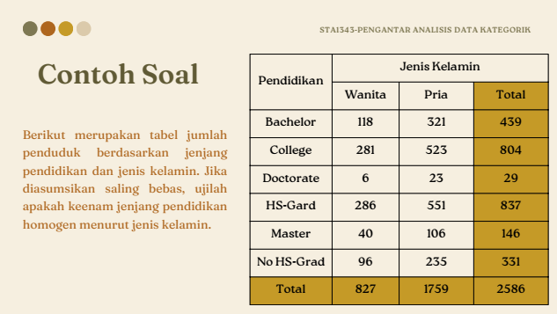

Pendidikan |  | Jenis Kelamin |  |  | alpha | 0.05
 |  | Wanita | Pria | Total | r | 6
Bachelor | O | 118 | 321 | 439
 | E | 140.39172467 | 298.60827533 |  | X^2 | 14.813879044
College | O | 281 | 523 | 804
 | E | 257.11832947 | 546.88167053 |  | X^2(r-1) | 11.070497694
Doctorate | O | 6 | 23 | 29
 | E | 9.2741686002 | 19.7258314 |  | Keputusan
Hs-Gard | O | 286 | 551 | 837 | X^2 > X^2(r-1)
 | E | 267.67169374 | 569.32830626 |  | Tolak H0
Master | O | 40 | 106 | 146
 | E | 46.690641918 | 99.309358082
No HS-Grad | O | 96 | 235 | 331
 | E | 105.85344161 | 225.14655839
Total |  | 827 | 1759 | 2586

Bachelor | (Oi-Ei)^2/Ei | 3.5713596006 | 1.6790872028
College | (Oi-Ei)^2/Ei | 2.2181778664 | 1.0428840793
Doctorate | (Oi-Ei)^2/Ei | 1.1559181728 | 0.54345897037
Hs-Gard | (Oi-Ei)^2/Ei | 1.2549956472 | 0.59004059139
Master | (Oi-Ei)^2/Ei | 0.95875077823 | 0.45076003047
No HS-Grad | (Oi-Ei)^2/Ei | 0.91721450016 | 0.43123160411

